关系图
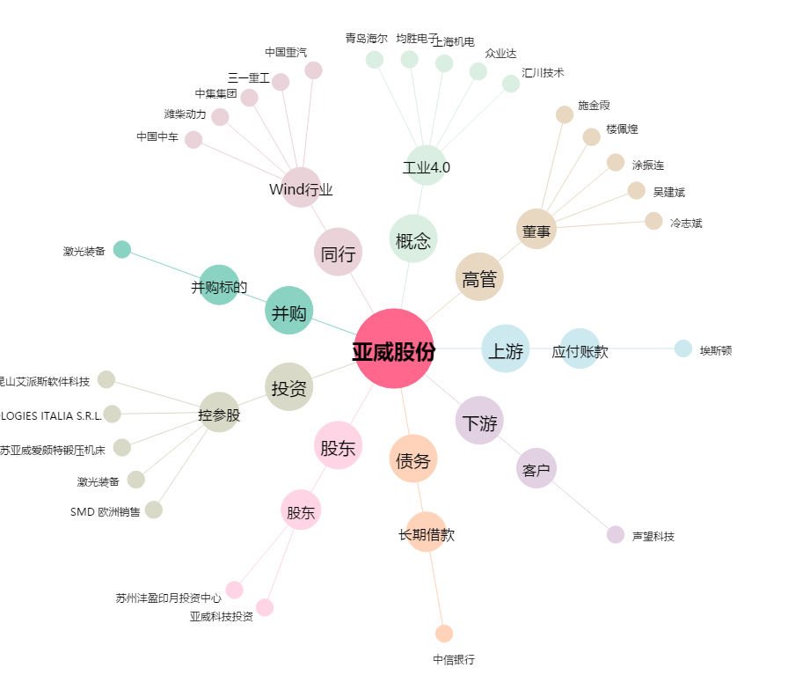
亚威股份[002559.SZ] - 关系概览图

